상품제안서
링크펜 LINKPEN | 상품코드: S40429

 |  |  |  |  |  |  | 02-713-8555 | www.synergygift.co.kr
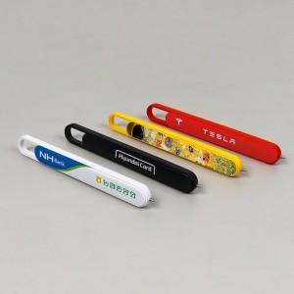 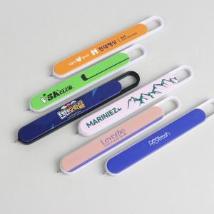 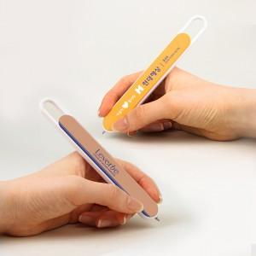

【상세/제작정보】 | <p><span style="font-size: 14pt;">※ 1P+커스텀배경지 제작은 500개 이상부터 제작 가능합니다.</span></p><p><span style="font-size: 14pt;">※ 단면인쇄만 가능합니다.</span></p>

【인쇄/포장옵션】 | 풀칼라 / OPP(비닐)

【공급단가】 | 수량 | 100~ | 300~ | 500~ | 1,000~ | 3,000~
*VAT별도 | 1P | 2,560원 | 2,470원 | 2,400원 | 2,280원 | 2,150원
 | 1P+커스텀배경지 |  |  | 2,650원 | 2,480원 | 2,300원

【상품 URL】 | https://www.synergygift.co.kr:443/src/goods_detail.php?gdno=40429

